FO
 | Costos $ (Unidades monetarias)
 | 1 | 2 | 3 | 4 | 5
Ciudad | Materia Prima | Transporte | Mano de Obra | Energía | Impuestos | Costo Total
A | 100 | 50 | 100 | 80 | 100 | 430
B | 90 | 80 | 80 | 90 | 80 | 420
C | 80 | 100 | 70 | 100 | 60 | 410
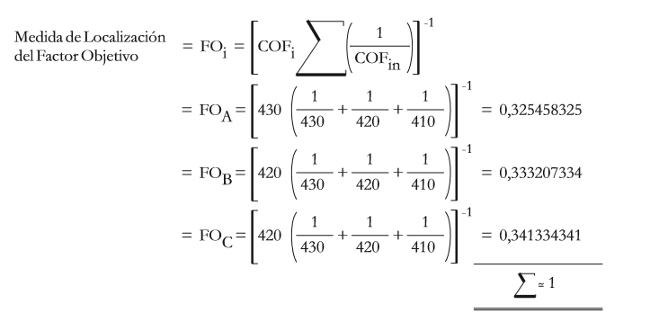
 | *Costos

 | FOA= | 0.3255
 | FOB= | 0.3332
 | FOC= | 0.3413
 | Suma | 1.0000

 | FO= | Factor Objetivo

 |  |  |  |  |  | Nota: En FOc es 410

FS
 | K´s valuar de 0 a 1
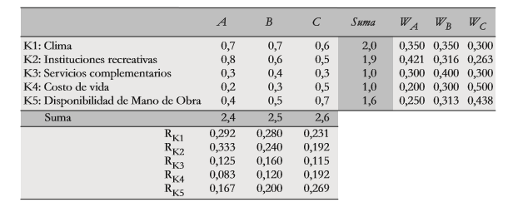
 | A | B | C | Suma | WA | WB | WC
K1: Clima | 0.7 | 0.7 | 0.6 | 2.0 | 0.350 | 0.350 | 0.300 | 1.000
K2: Instituciones recreativas | 0.8 | 0.6 | 0.5 | 1.9 | 0.421 | 0.316 | 0.263 | 1.000
K3. Servicios complementarios | 0.3 | 0.4 | 0.3 | 1.0 | 0.300 | 0.400 | 0.300 | 1.000
K4: Costo de la vida | 0.2 | 0.3 | 0.5 | 1.0 | 0.200 | 0.300 | 0.500 | 1.000
K5: Disponibilidad de la mano de obra | 0.4 | 0.5 | 0.7 | 1.6 | 0.250 | 0.313 | 0.437 | 1.000
Suma | 2.4 | 2.5 | 2.6
RK1 | 0.292 | 0.280 | 0.231
RK2 | 0.333 | 0.240 | 0.192
RK3 | 0.125 | 0.160 | 0.115
RK4 | 0.083 | 0.120 | 0.192
RK5 | 0.167 | 0.200 | 0.269
 | 1.000 | 1.000 | 1.000

FSA= | 0.338268
FSB= | 0.336289
FSC= | 0.368396
SUMA | 1.04

FS= | Factor Subjetivo

